Sheet1
1 | Control được config như sau: | Param được config như sau
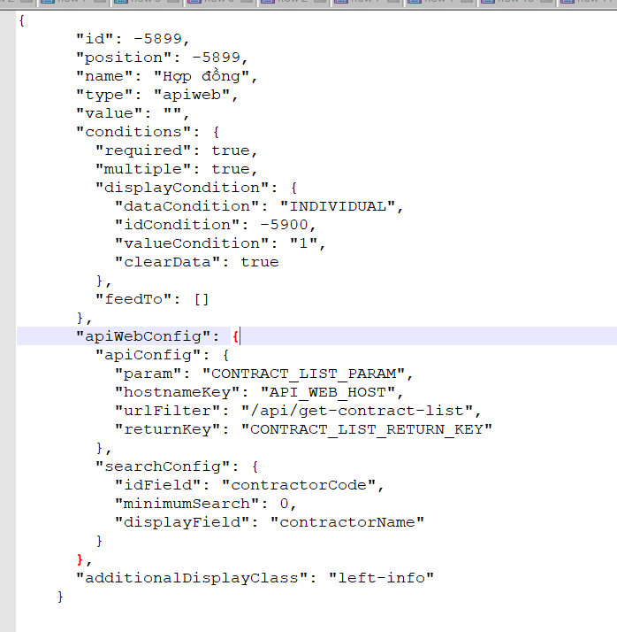
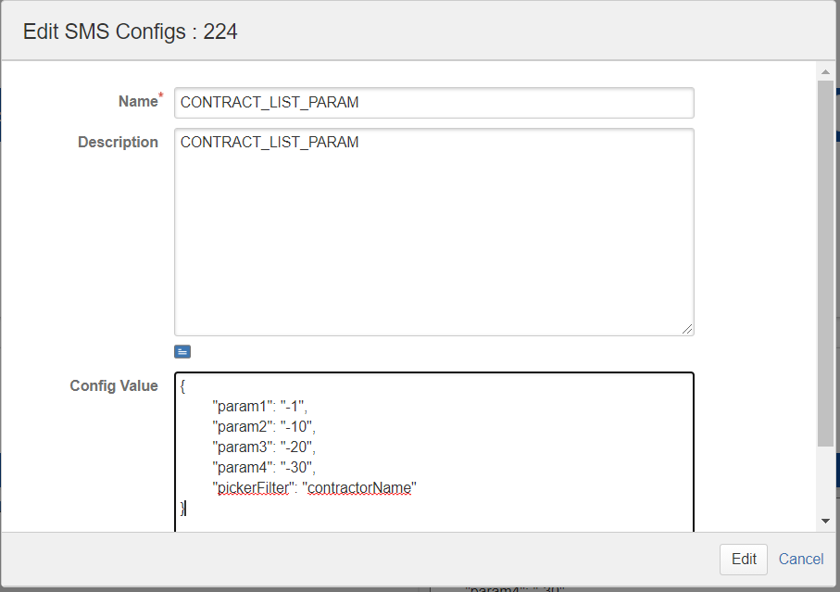
 |  |  |  | app mobile sẽ dựa vào cấu hình này để đọc thông tin ở ticket, build thành param có giá trị
 |  |  |  | vd: field id -1 có value là "111"
 |  |  |  |  | field id -10 có value là "2222"
 |  |  |  |  | field id -20 có value là "333"
 |  |  |  |  | field id -30 có value là "4444"
 |  |  |  | thì sẽ build thành như sau

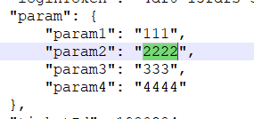

2 | nếu user type ở trên control là "thầu A" thì hệ thống sẽ dựa trên key "pickerFilter" ở phần param để lấy được field cần filter, |  | Kết qua trả về sẽ là
 | trong TH này sẽ là contractorName
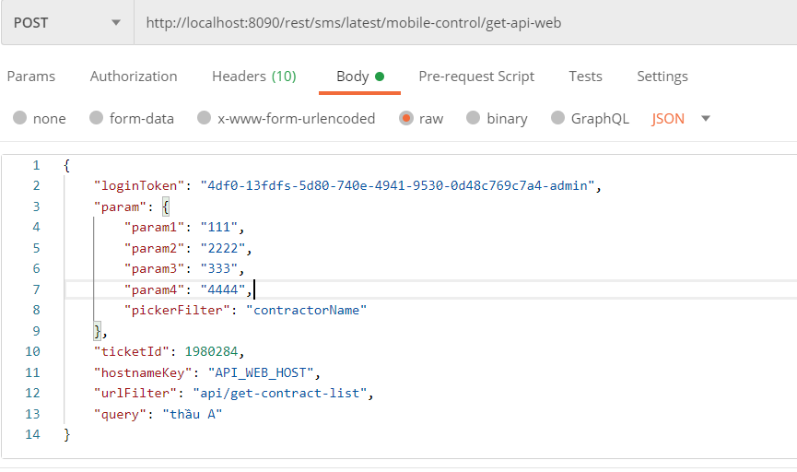
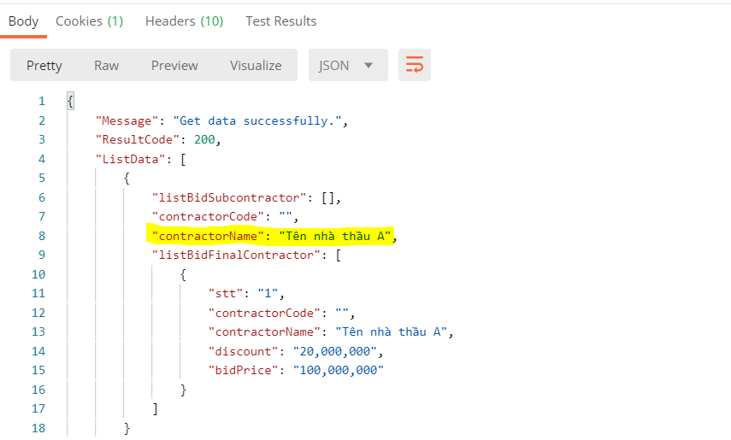

 | màn hình này dùng để bên App Mobile call vào API của spro cung cấp

